상품제안서
얼음주머니 아이스팩 | 상품코드: S38296

 |  |  |  |  |  |  | 02-713-8555 | www.synergygift.co.kr
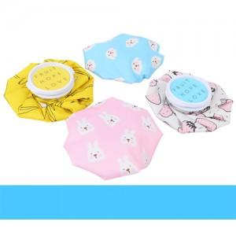

【상세/제작정보】 | <p><span style="font-size: 14pt;">※ 운임비 별도 발생 됩니다.</span></p>

【인쇄/포장옵션】 | 스티커 / OPP(비닐)

【공급단가】 | 수량 | 50~ | 100~ | 500~ | 1,000~ | 2,000~
*VAT별도 | 노랑 | 5,130원 | 4,940원 | 4,750원 | 4,560원 | 4,440원
 | 파랑 | 5,130원 | 4,940원 | 4,750원 | 4,560원 | 4,440원
 | 핑크 | 5,130원 | 4,940원 | 4,750원 | 4,560원 | 4,440원
 | 흰색 | 5,130원 | 4,940원 | 4,750원 | 4,560원 | 4,440원

【상품 URL】 | https://www.synergygift.co.kr:443/src/goods_detail.php?gdno=38296

